Sheet1
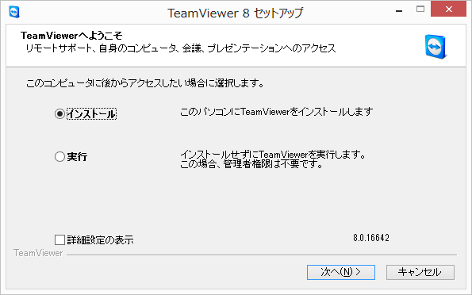

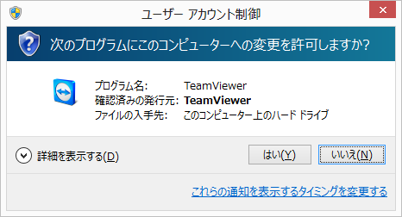

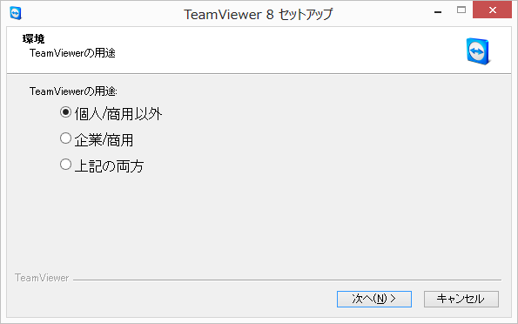

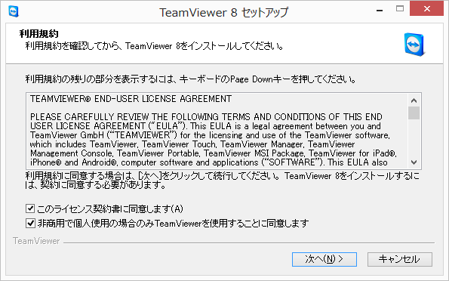

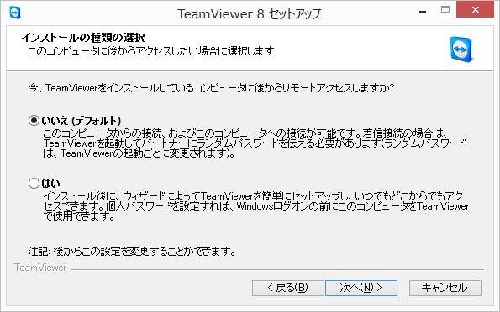

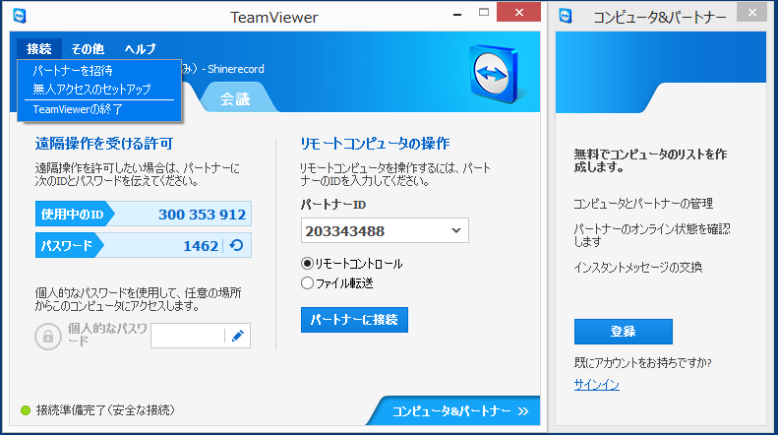

Sheet2
 | 遠隔操作でパソコン操作の支援を受けるための準備

 |  | 2012-12-21
 |  | Lefty Uncle Works

検索キーワードに半角で「lefty uncle works」（レフティ アンクル ワークス）と入力して[検索]ボタンをクリックして下さい。

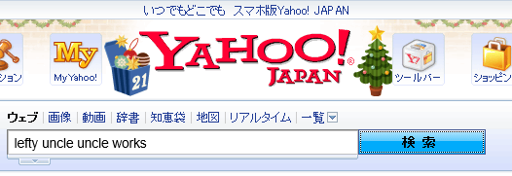

下図の検索結果が表示されますので、①をクリックして下さい。

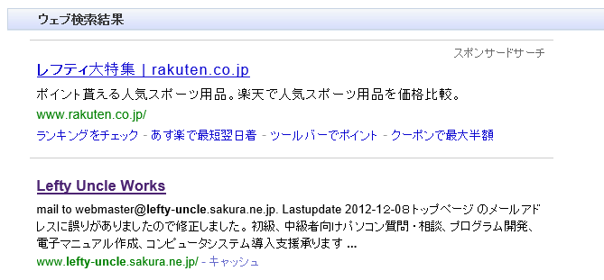

 |  |  | ①

以下のウェブサイト（僕が運営しているウェブサイト）が表示されます。
②をクリックして下さい。

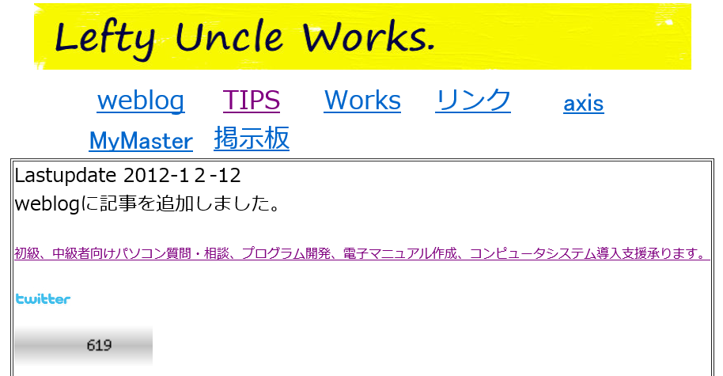

 |  |  | ②

（３）リモート操作によるパソコン操作の質問回答、操作支援 をクリックします。

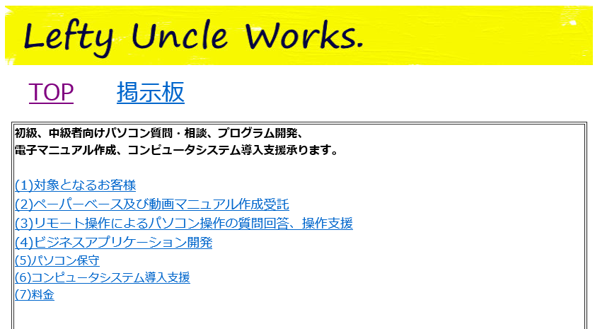

「遠隔操作支援依頼のページ」をクリックします。

次は別紙の「TeamViewer8のインストール.pdf」を参照してインストールを行い「使用中のID」と「パスワード」を
電話にて東宝へ連絡してください。

